AM und Bildung
Arbeitmarkt und Bildung in Wien
 | Oct-22

Arbeitsmarktdaten im Kontext von Bildungsabschlüssen:
Das mit Abstand höchste Arbeitslosigkeitsrisiko haben Personen, die keinen über die Pflichtschule hinausgehenden Bildungsabschluss vorweisen können.

Wichtige Arbeitsmarktdaten auf einen Blick

 |  |  | Veränd. zum Vorjahr
 | Bestand/Quote |  | absolut | in%

Arbeitslose Personen | 99,952 |  | -8,795 | -8.1%
Frauen | 43,650 |  | -5,113 | -10.5%
Männer | 56,302 |  | -3,682 | -6.1%
Unselbständig Beschäftigte | 911,792 |  | 24,470 | 2.8%
Frauen | 439,737 |  | 12,387 | 2.9%
Männer | 472,055 |  | 12,083 | 2.6%
Arbeitslosenquote - nationale Berechnung | 9.9% |  | -1.0% | -Punkte
Frauen | 9.0% |  | -1.2% | -Punkte
Männer | 10.7% |  | -0.9% | -Punkte

 | arbeitslose Personen |  | offene Stellen

 | Bestand | Anteil | Bestand | Anteil

Gesamt | 99,952 | 100% | 18,486 | 100%
maximal Pflichtschule | 47,544 | 47.6% | 7,840 | 42.4%
Lehre | 20,486 | 20.5% | 5,288 | 28.6%
Mittlere technisch-gewerbliche Schule | 574 | 0.6% | 59 | 0.3%
Mittlere kaufmännische Schule | 1,764 | 1.8% | 95 | 0.5%
sonstige mittlere Schule | 2,130 | 2.1% | 1,311 | 7.1%
Allgemeinbildende höhere Schule | 9,014 | 9.0% | 96 | 0.5%
Höhere technisch-gewerbliche Schule | 1,944 | 1.9% | 946 | 5.1%
Höhere kaufmännische Schule | 1,677 | 1.7% | 470 | 2.5%
sonstige höhere Schule | 2,895 | 2.9% | 857 | 4.6%
Akademie | 327 | 0.3% | 53 | 0.3%
Fachhochschule | 1,110 | 1.1% | 772 | 4.2%
Universität, Hochschule, Pädagogische Hochschule | 10,297 | 10.3% | 696 | 3.8%

47,6% der arbeitslosen Personen hat lediglich Pflichtschulausbildung, 20,5% verfügen über einen Lehrabschluss; in Summe weisen 68,1% aller arbeitslosen Personen maximal Lehrausbildung auf. Personen mit Lehrabschluss sind allerdings im Vorteil: 28,6% der (sofort verfügbaren) offenen Stellen verlangt diese Qualifikation.

Bestand arbeitsloser Personen nach Ausbildung und Geschlecht

 | Frauen N = 43.650 | Männer N = 56.302
Pflichtschule | 47.0% | 48.0%
Lehre | 16.6% | 23.5%
BMS | 5.3% | 3.8%
AHS | 9.6% | 8.6%
BHS | 7.0% | 6.2%
Uni, FH, Akademie | 14.3% | 9.7%

Bei der differenzierten Betrachtung arbeitsloser Personen nach Geschlecht zeigt sich ein Unterschied beim Anteil von Personen mit Pflichtschulausbildung (Männer: 48,0%, Frauen: 47,0%), noch deutlicher ist der Unterschied beim Anteil von Personen mit Lehrabschluss: 16,6% der arbeitslosen Frauen, aber 23,5% der arbeitslosen Männer haben eine Lehrausbildung absolviert.

Arbeitslosenquote1 nach Ausbildung

 | Okt 22 | Okt 21 | ALQ-Gesamt | ALQ-Gesamt
Pflichtschulausbildung | 27.6% | 29.7% | 9.9% | 10.9%
Lehrausbildung | 9.6% | 10.8% | 9.9% | 10.9%
BMS | 5.9% | 6.6% | 9.9% | 10.9%
AHS | 8.5% | 8.4% | 9.9% | 10.9%
BHS | 6.0% | 6.9% | 9.9% | 10.9%
Akadem. Ausbildung, FH | 3.5% | 4.0% | 9.9% | 10.9%

Arbeitslosenquote1 nach Ausbildung im Zeitverlauf

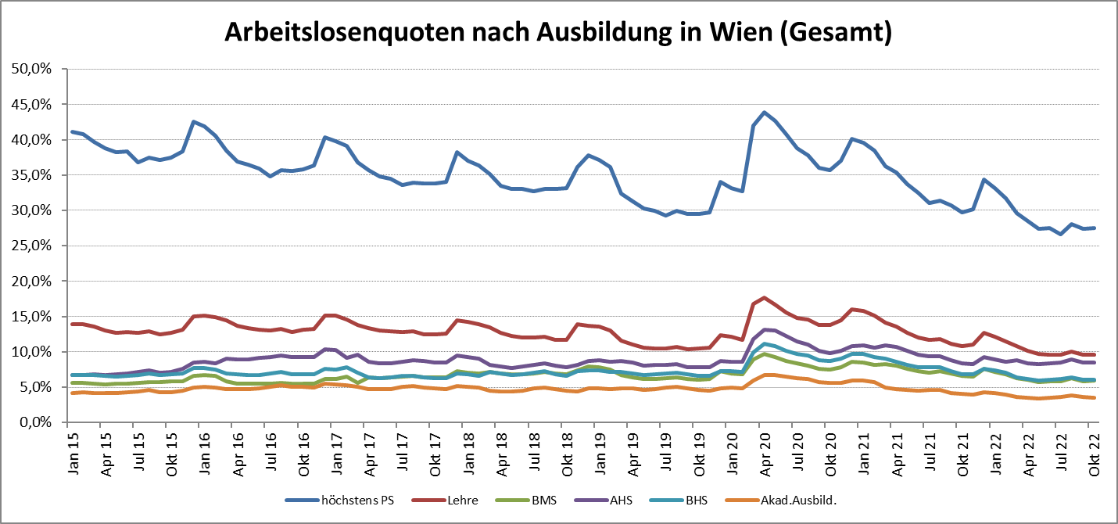

1 Vorgemerkte Arbeitslose einer Bildungsebene bezogen auf das Arbeitskräftepotential (Arbeitslose + unselbstständig Beschäftigte des Jahres) derselben Bildungsebene; die Gliederung der Beschäftigtenbasis nach Bildungsabschluss wurde nach Ergebnissen der Arbeitskräfteerhebung (unselbeständig Erwerbstätige nach LFK) errechnet

verwendete Abkürzungen:
AHS: Allgemeinbildende höhere Schule
BHS: Berufsbildende höhere Schule (Höhere technisch-gewerbliche Schule, Höhere kaufmännische Schule, Sonstige höhere Schule)
BMS: Berufsbildende mittlere Schule (Mittlere technisch-gewerbliche Schule, Mittlere kaufmännische Schule, Sonstige mittlere Schule)

